写真集
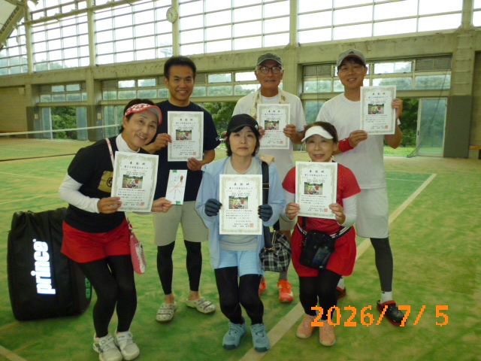
第２２回東近江カップ入賞チーム写真

一般の部 優勝 美南リベンジャー | 一般の部 準優勝 まぜこみごはん | 一般の部 ３位 あだっちーず

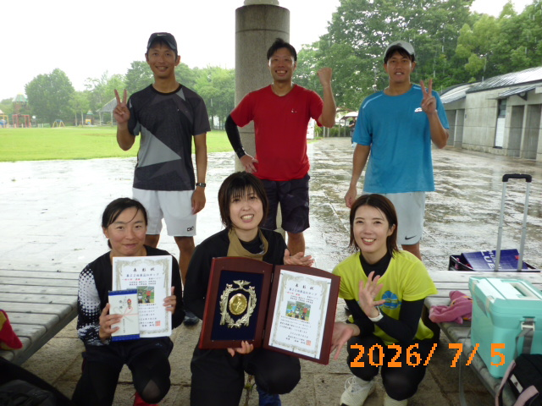
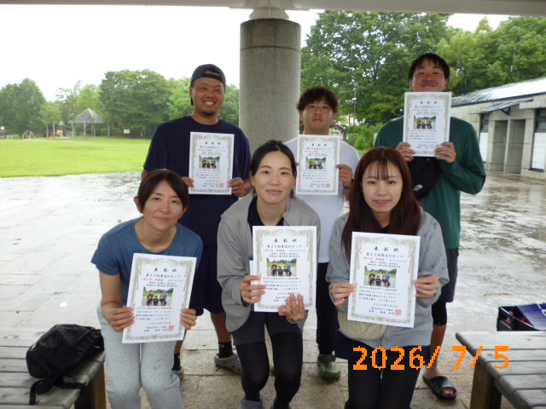
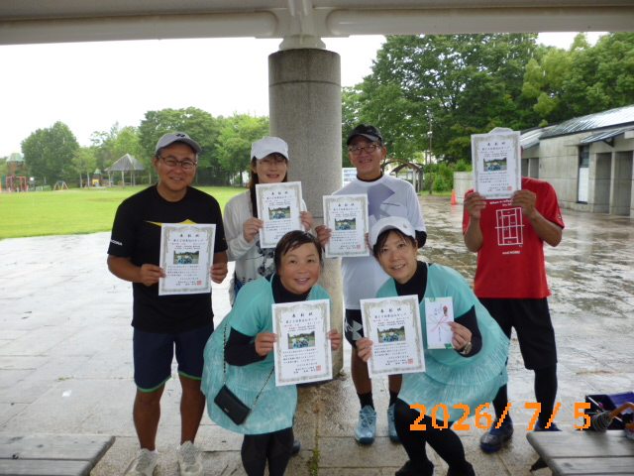

ＯＶ350の部 優勝 フレンズプラス | ＯＶ350の部 準優勝 MIWA組 | ＯＶ350の部 ３位 V56

